传音语音助手语料需求问题点整理
问题点 | 示例及问题描述 | 问题点解答 | 是否已解决
指代场景的需求与标注问题 | 如:播放这首歌 1 指代实体要不要标 | 指代不需要标注，只当做指令来处理
场景端云交互问题 | 如: U：张江地铁站在哪里？/intent=【Search-location】,action_search(张江地铁站) R：有多个【张江地铁站】，A:...,B:...C:....,您要看哪一个？（您回答第一个还是第二个） U：第一个 /intent=【Search-location-context-select】, R：valid_location = local_parameter_save(1), action_return(valid_location)->【张江地铁站】位于：上海市浦东新区张江地铁1号线1号门, U: 导航到这里./intent=[Search-location-context-navigate] R: action_navigate(valid_location)→正在获取导航信息。。。。 1 这里要明确需不需要手机端把目标地址传给云端 2 这里同样有指代问题，可以跟上一个问题点一并考虑 | 1 可以放在云端处理，云端与手机端通过api-server接口的方式收发数据即可。 2 这里的指代问题同样只作为指令处理
websearch常用问题搜索问题 | 当识别出非场景的问题意图（what,where,when,who,which,why,how），访问web | 没有问题，但尽可能让数据公司标注常用的问题意图语料
时间地点等通用实体以及非通用实体标注问题 | 时间如（今天上午This morning，明天上午tomorrow morning，2个小时候后two hours later，in two hours，明天下午2点Tomorrow at 2 p.m，2秒2S，2分钟2min） 地点如（广东省广州市，广州市，中国，中国广东省广州市南沙区，广东省广州市南沙区香江国际科创中心1栋16层等） 其它非通用实体等 1 对方只提供返回给对方实体数据的格式需求，而并未提供实体标注数据的格式需求，这对于外发数据标注规范来讲是不够，有可能数据公司会出现少标，漏标，错标现象。 2 另外对于时间和地点标注格式需要统一，避免不同类型的时间（如日期和时钟以及其它上面举的例子）混在一起的情况 | 1 通用实体的标注请参考我们提供的系统预设实体表，只要与我们系统预设实体表一致的都按我们预设的进行标注（关键实体类型，关键实体值） 2 非通用实体类型的标注范围要给出明确的约束，且实体值样例尽可能丰富，比如Alarm.Type这个实体类型的约束范围就比较清晰，再给出其实体值样例：every monday,every tuesday等，这样的需求就比较完备了，这样给到数据公司的标注也是比较清晰的。
场景上下文标注问题 | 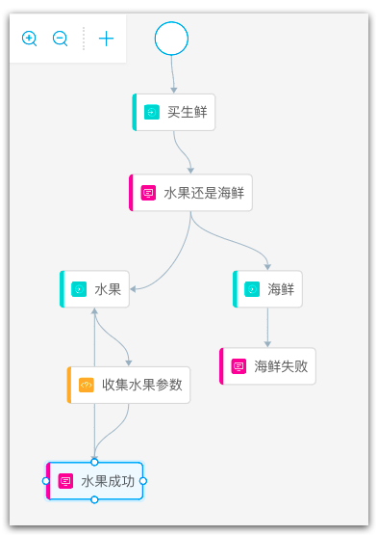 传音的需求内容里面只提供了进入场景的触发意图，在可能涉及多轮对话的场景中，后续用户的跟随意图没有明示。传音方希望我们根据对场景的理解自己构建后续用户的跟随意图来完成多轮对话，我方则希望对方提供完整的对话流，一来给到数据公司的标注内容会比较完备，二来我们后续处理起来也比较清晰。 参考对话流如上图所示 | 现在我们内部的沟通意见是我们可以根据场景自行构建后续用户的跟随意图，但这里有2点需要对方悉知： 1 后续用户的跟随意图如果不是通用意图项（比如confirm，menu_select），我们主要通过规则的方式来识别意图的，原因是没有相关的意图训练语料。 2 后续用户的跟随意图中如果包含关键实体，该关键实体如果是系统预设实体类型，该实体是通过机器学习模型抽取的，但如果该实体不是系统预设的，则是根据我们对场景的理解通过规则抽取的，原因当然也是因为没有相关实体训练语料。 基于规则判定的用户跟随意图和实体相比通过机器学习模型精准度稍差些，但对一般的简单场景来说也是够用，这一点儿希望传音方能够悉知。

